Vi phạm
Thời gian | Loại vi phạm | Lý do | Hình ảnh
2026-06-06 18:41:15 | Hardhat, Mask, Safety Vest | Phát hiện thiếu: HARDHAT, MASK, SAFETY VEST | 
2026-06-06 18:41:29 | Mask | Phát hiện thiếu: MASK | 
2026-06-06 18:41:34 | Hardhat, Mask | Phát hiện thiếu: HARDHAT, MASK | 
2026-06-06 18:41:39 | Hardhat | Phát hiện thiếu: HARDHAT | 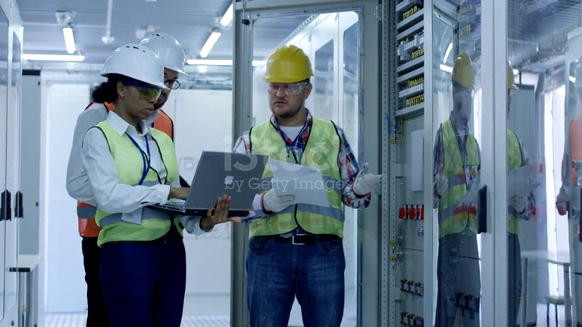
2026-06-06 18:41:49 | Hardhat | Phát hiện thiếu: HARDHAT | 
2026-06-06 18:41:54 |  | Phát hiện thiếu: | 
2026-06-06 18:41:59 | Hardhat | Phát hiện thiếu: HARDHAT | 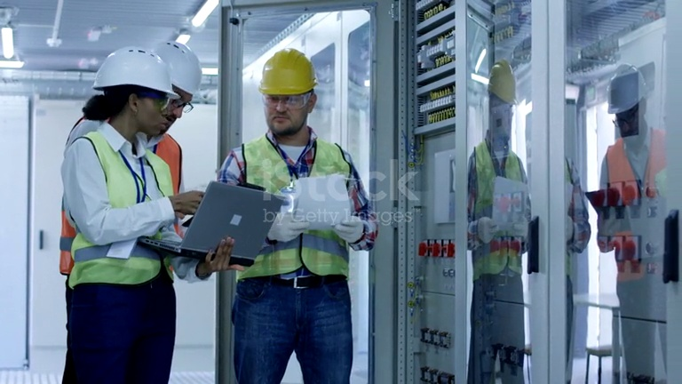
2026-06-06 18:42:04 | Hardhat, Safety Vest | Phát hiện thiếu: HARDHAT, SAFETY VEST | 